90 平均月間給与総額（常用労働者１人当たり）
90 平均月間給与総額（常用労働者１人当たり）

 | 時点 2024(R6)年（毎年）
 | 単位 円 |  |  |  |  |  |  |  | 偏差値 |  | 52.4
順位 |  | 都道府県名 |  | 数 値 |  |  | 順位 | 都道府県名 |  | 数 値

 |  | 0 | 全 国 |  | 397,789 | 0.0 | 24 | 0 | 兵 庫 |  | 345,347
1 |  | 0 | 東 京 |  | 505,379 | 0.0 | 25 | 0 | 山 口 |  | 342,947
2 |  | 0 | 愛 知 |  | 412,903 | 0.0 | 26 | 0 | 愛 媛 |  | 342,662
3 |  | 0 | 神奈川 |  | 408,792 | 0.0 | 27 | 0 | 埼 玉 |  | 340,701
4 |  | 0 | 大 阪 |  | 406,139 | 0.0 | 28 | 0 | 山 梨 |  | 335,613
5 |  | 0 | 栃 木 |  | 375,210 | 0.0 | 29 | 0 | 大 分 |  | 331,950
6 |  | 0 | 茨 城 |  | 371,984 | 0.0 | 30 | 0 | 島 根 |  | 331,378
7 |  | 0 | 群 馬 |  | 364,937 | 0.0 | 31 | 0 | 新 潟 |  | 331,000
8 |  | 0 | 徳 島 |  | 364,550 | 0.0 | 32 | 0 | 山 形 |  | 330,879
9 |  | 0 | 滋 賀 |  | 364,154 | 0.0 | 33 | 0 | 北海道 |  | 329,625
10 |  | 0 | 静 岡 |  | 363,390 | 0.0 | 34 | 0 | 熊 本 |  | 329,007
11 |  | 0 | 京 都 |  | 361,823 | 0.0 | 35 | 0 | 福 島 |  | 328,685
12 |  | 0 | 宮 城 |  | 361,516 | 0.0 | 36 | 0 | 鹿児島 |  | 327,795
13 |  | 0 | 富 山 |  | 361,038 | 0.0 | 37 | 0 | 和歌山 |  | 327,263
14 |  | 0 | 三 重 |  | 360,561 | 0.0 | 38 | 0 | 奈 良 |  | 323,285
15 |  | 0 | 広 島 |  | 360,029 | 0.0 | 39 | 0 | 高 知 |  | 322,587
16 |  | 0 | 岡 山 |  | 357,952 | 0.0 | 40 | 0 | 岩 手 |  | 320,815
17 |  | ◎ | 千 葉 |  | 355,450 | 0.0 | 41 | 0 | 秋 田 |  | 312,446
18 |  | 0 | 岐 阜 |  | 351,209 | 0.0 | 42 | 0 | 長 崎 |  | 308,913
19 |  | 0 | 香 川 |  | 350,982 | 0.0 | 43 | 0 | 佐 賀 |  | 308,312
20 |  | 0 | 福 岡 |  | 350,864 | 0.0 | 44 | 0 | 鳥 取 |  | 306,051
21 |  | 0 | 長 野 |  | 350,573 | 0.0 | 45 | 0 | 宮 崎 |  | 299,818
22 |  | 0 | 福 井 |  | 348,147 | 0.0 | 46 | 0 | 青 森 |  | 294,541
平均月間給与総額 （常用労働者１人当たり）
北海道 | 329,625
青 森 | 294,541
岩 手 | 320,815
宮 城 | 361,516
秋 田 | 312,446
山 形 | 330,879
福 島 | 328,685
茨 城 | 371,984
栃 木 | 375,210
群 馬 | 364,937
埼 玉 | 340,701
千 葉 | 355,450
東 京 | 505,379
神奈川 | 408,792
新 潟 | 331,000
富 山 | 361,038
石 川 | 345,716
福 井 | 348,147
山 梨 | 335,613
長 野 | 350,573
岐 阜 | 351,209
静 岡 | 363,390
愛 知 | 412,903
三 重 | 360,561
滋 賀 | 364,154
京 都 | 361,823
大 阪 | 406,139
兵 庫 | 345,347
奈 良 | 323,285
和歌山 | 327,263
鳥 取 | 306,051
島 根 | 331,378
岡 山 | 357,952
広 島 | 360,029
山 口 | 342,947
徳 島 | 364,550
香 川 | 350,982
愛 媛 | 342,662
高 知 | 322,587
福 岡 | 350,864
佐 賀 | 308,312
長 崎 | 308,913
熊 本 | 329,007
大 分 | 331,950
宮 崎 | 299,818
鹿児島 | 327,795
沖 縄 | 274,456
23 |  | 0 | 石 川 |  | 345,716 | 0.0 | 47 | 0 | 沖 縄 |  | 274,456

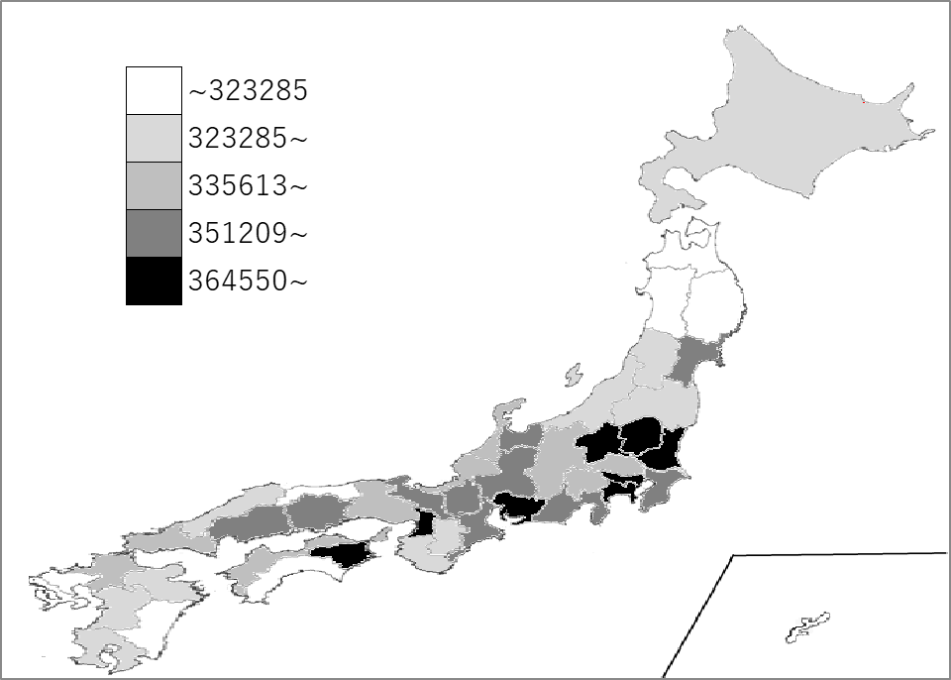
千葉県の推移
令和2年 | 326602 | 21
令和3年 | 323575 | 25
令和4年 | 324334 | 27
令和5年 | 333704 | 25
令和6年 | 355450 | 17

《備 考》 ・資料出所 厚生労働省「毎月勤労統計調査」 ・参 考 本県内訳 きまって支給する給与：286,857円、特別に支払われた給与：68,593円 注）常用労働者とは、パートタイム労働者を含みます。(事業所規模30人以上）

